DAHBOARD
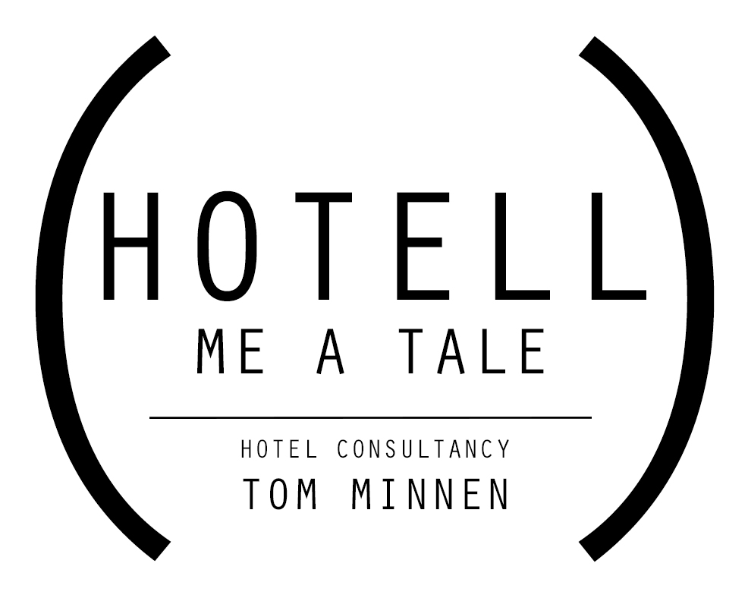

 | Naam Hotel

 | Ingevuld door: |  |  | Naam
 | Maand: |  |  | 00/2000

 | | Eigen website | |  | | OTA's | |  | Kosten | Naam OTA | #DIV/0!

 | #DIV/0! |  | niet beschikbaar |  | Kosten | Naam OTA | #DIV/0!

 |  |  |  |  | Kosten | Naam OTA | #DIV/0!

 |  |  |  |  | Kosten | Naam OTA | #DIV/0!

 |  | | Verschil |
 |  | 0%

| Hotell me a Tale | Distributie toolkit 2017 | Tom Minnen |

VOORBEELD
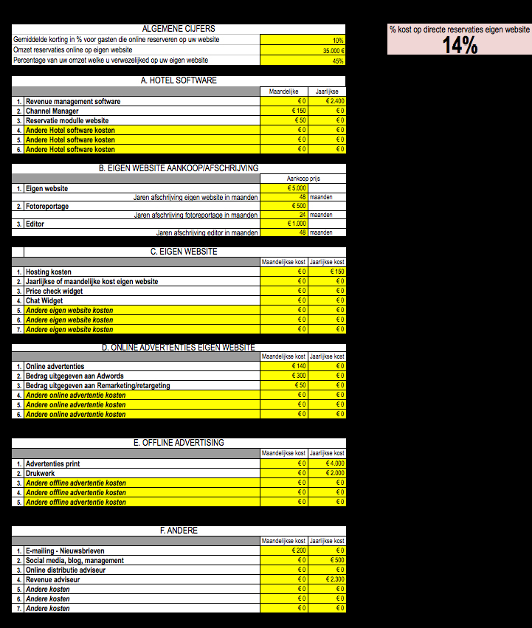
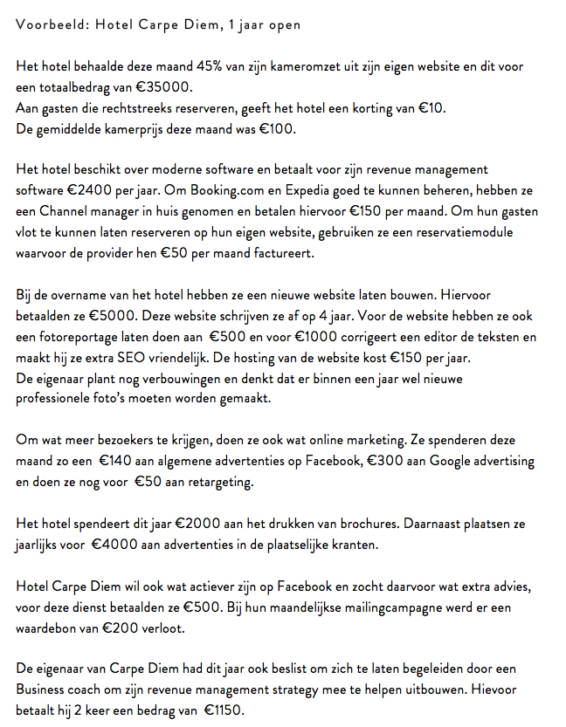
| VOORBEELD |

